Аркуш1
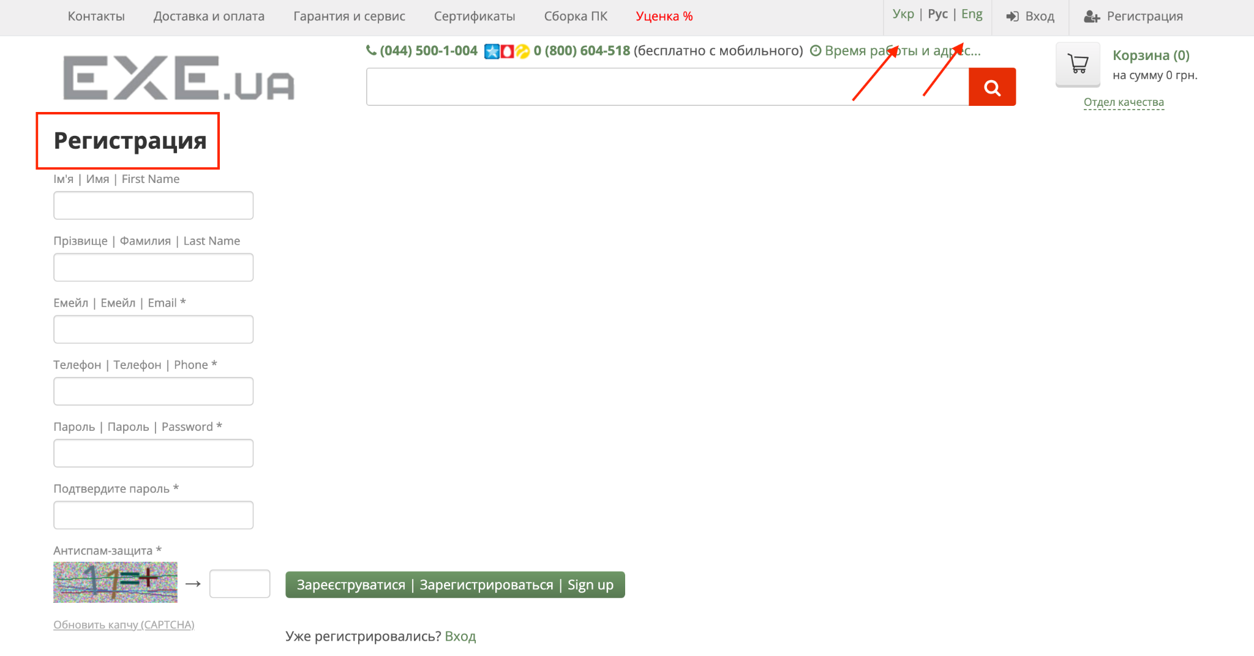
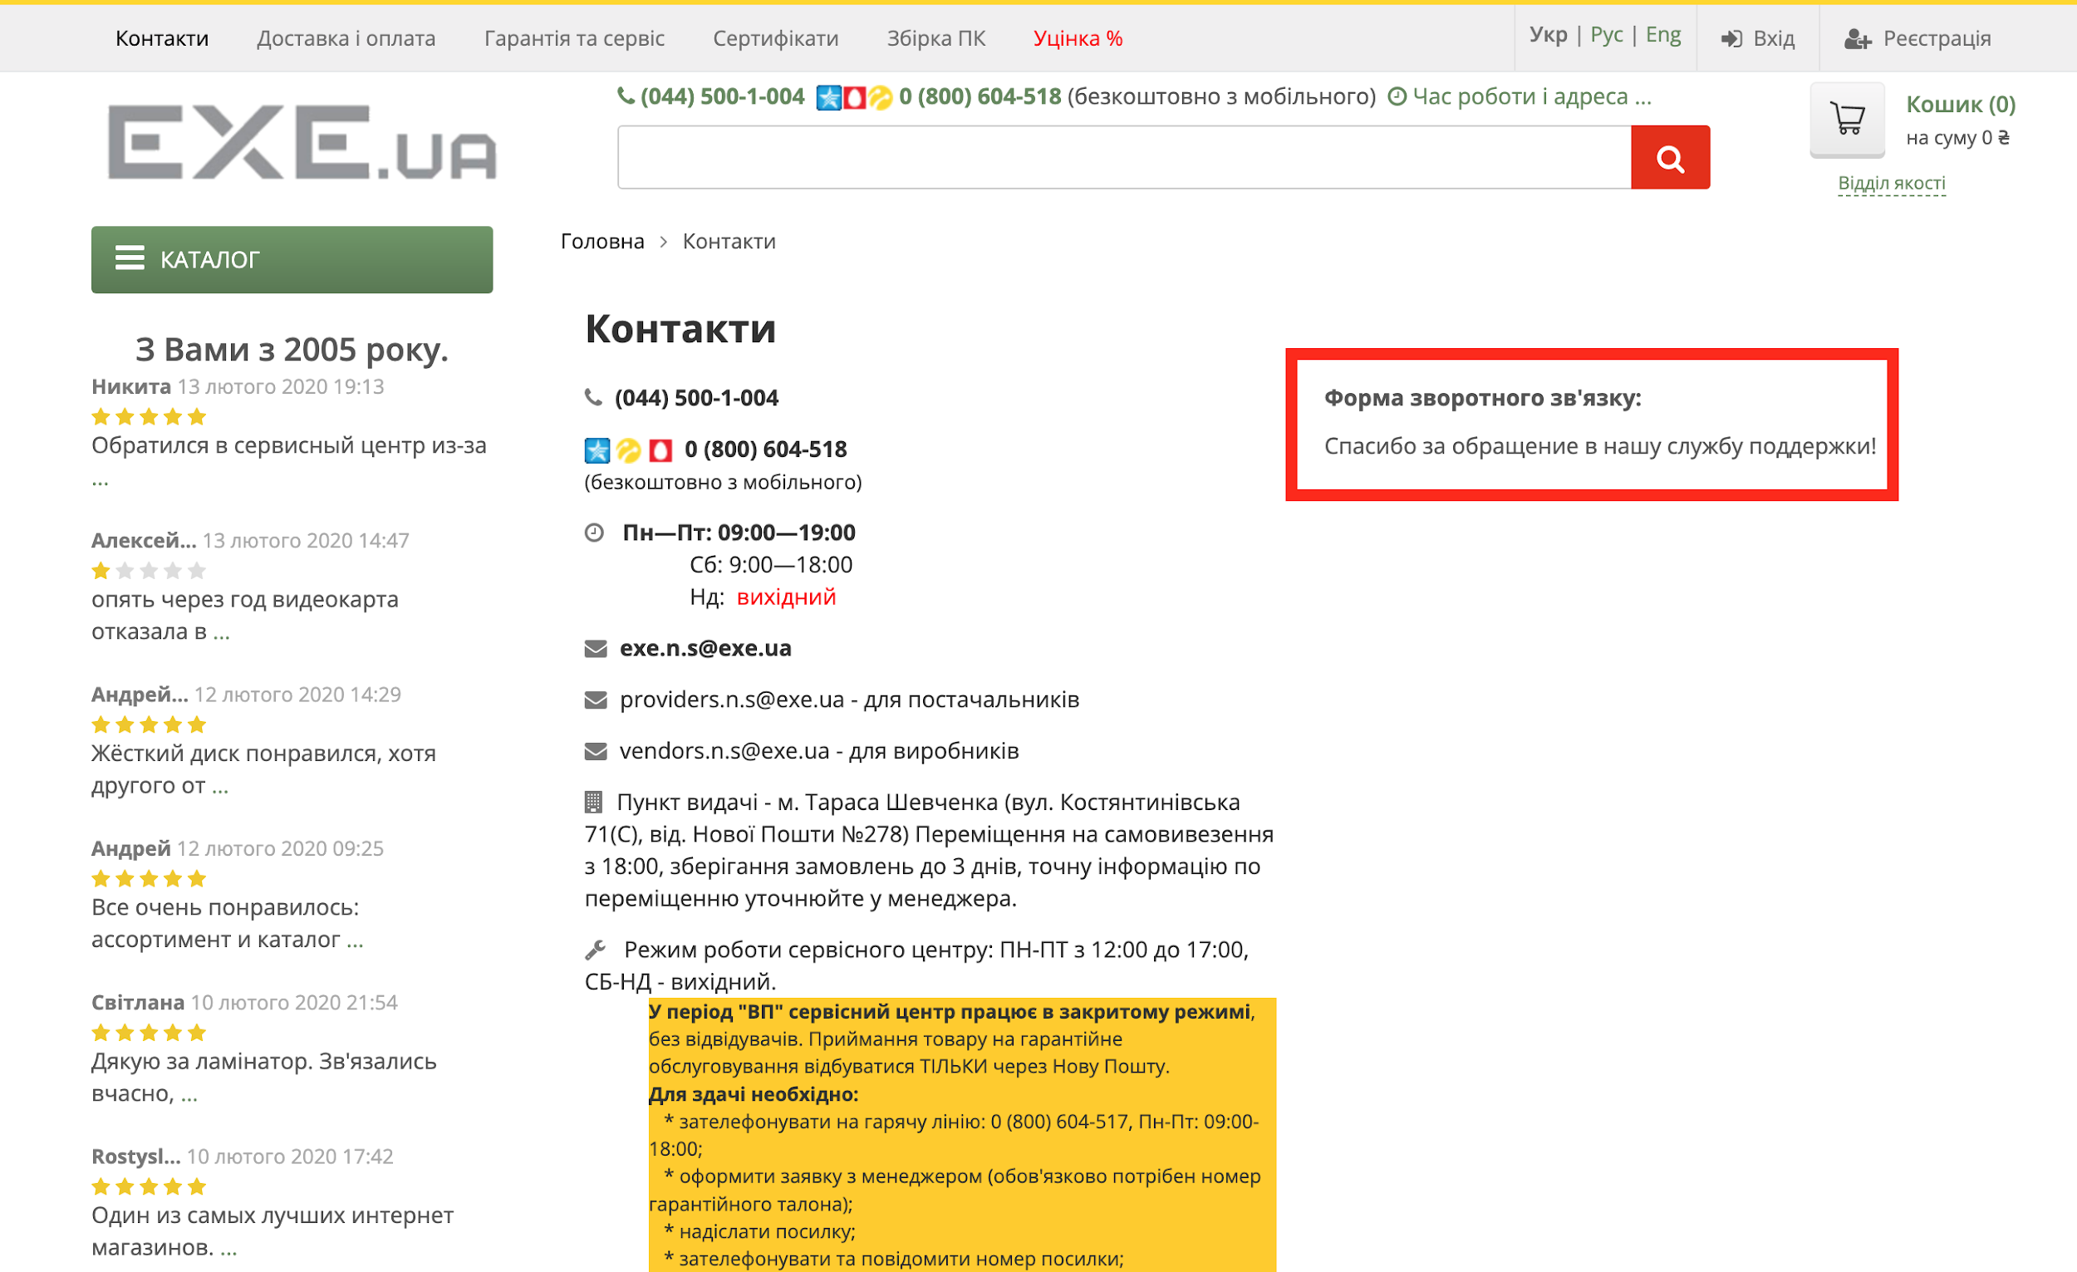
Bug-reports
ID | BR678431 | BR678432 | BR678433 | BR678434
Summary | Не змінюється мова на сторінках Логін та Реєстація | Немає повідомлення про помилку в фільтрі Ціни будь-якої категорії товарів коли застосовано фільтр від більшої ціни до меншої | Не валідується поле email на формі зворотнього зв'язку в сторінці Контакти коли користувач ввоить email з символами кирилиці | Не валідується поле телефон на формі зворотнього зв'язку в сторінці Контакти коли користувач ввоить телефон з символів кирилиці замість чисел
Pre-conditions | Відкрити сайт https://exe.ua/signup/ | Відкрити сайт https://exe.ua/signup/ | Відкрити сайт https://exe.ua/signup/ | Відкрити сайт https://exe.ua/signup/
 | Користувач не повинен бути залогінений
Steps | 1 Натиснути на кнопку "Вхід" | 1 Натиснути на Каталог | 1 Натиснути на кнопку Контакти | 1 Натиснути на кнопку Контакти
 | 2 Натиснути на кнопку "Укр" в правій верхній частині сторінки | 2 Обрати категорію Комплектуючі для ПК - Відеокарти | 2 У Форму зворотнього зв'язку ввести валідне ім'я - Orysia | 2 У Форму зворотнього зв'язку ввести валідне ім'я - Orysia
 | 3 Натиснути на кнопку "Eng" в правій верхній частині сторінки | 3 В поле Ціна "від" ввести 20000 | 3 У Форму зворотнього зв'язку ввести не валідний email - орися@gmail.com | 3 У Форму зворотнього зв'язку ввести валідний email - orysia@gmail.com
 | 4 Натиснути на кнопку "Реєстрація" | 4 В поле Ціна "до" ввести 10 | 4 У Форму зворотнього зв'язку ввести валідний номер телефону - +380999999999 | 4 У Форму зворотнього зв'язку ввести не валідний номер телефону - телефон
 | 5 Натиснути на кнопку "Укр" в правій верхній частині сторінки | 5 Натиснути Enter | 5 Ввести текст зворотнього зв'язу - Текст | 5 Ввести текст зворотнього зв'язу - Текст
 | 6 Натиснути на кнопку "Eng" в правій верхній частині сторінки |  | 6 Ввести капчу, зображену внизу | 6 Ввести капчу, зображену внизу
 |  |  | 7 Натиснути на кнопку Отправить | 7 Натиснути на кнопку Отправить
 |  |  | Actual: Повідомлення "Поле капча - обязательное" | Actual: Повідомлення "Поле капча - обязательное"
 |  |  | NOTE: помилка про те, що капчу не введено, зявляється РАНДОМНО | NOTE: помилка про те, що капчу не введено, зявляється РАНДОМНО
 |  |  | 8 Ввести капчу, зображену внизу | 8 Ввести капчу, зображену внизу
 |  |  | 9 Натиснути на кнопку Отправить | 9 Натиснути на кнопку Отправить
Expected result | Сторінка повинна бути перекладина на українську мову | Фільтр немає бути застосовано. Поле "до" повинне підсвітитися червоним | Повинне з'явитись повідомлення, що емейл не валідний | Повинне з'явитись повідомлення, що телефон не валідний
Actual result | Зміна локалізації не працює | Фільтр застосовано.Повідомлень про помилку немає. | Повідомлення "Спасибо за обращение в нашу службу поддержки " | Повідомлення "Спасибо за обращение в нашу службу поддержки "
Post-condition
Environment | Version 106.0.5249.91 (Official Build) (x86_64),всі браузери | Всі браузери | Всі браузери | Всі браузери
Severity | low | low | low | low
Priority | low | low | low | low
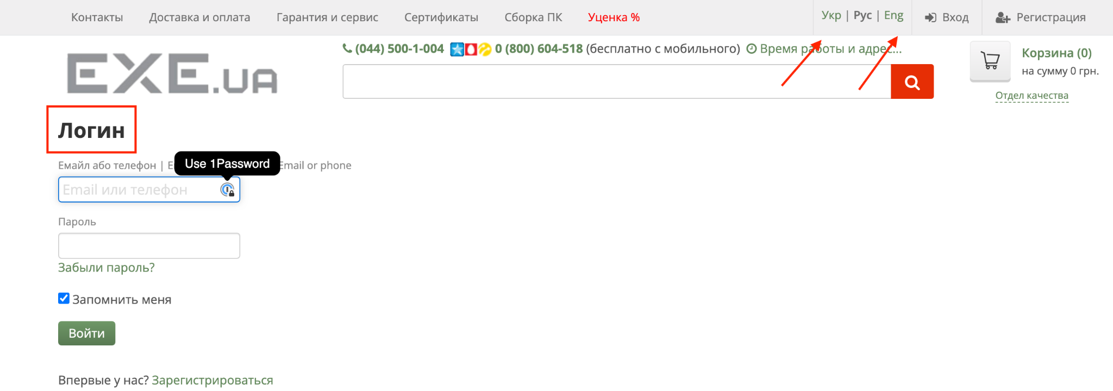

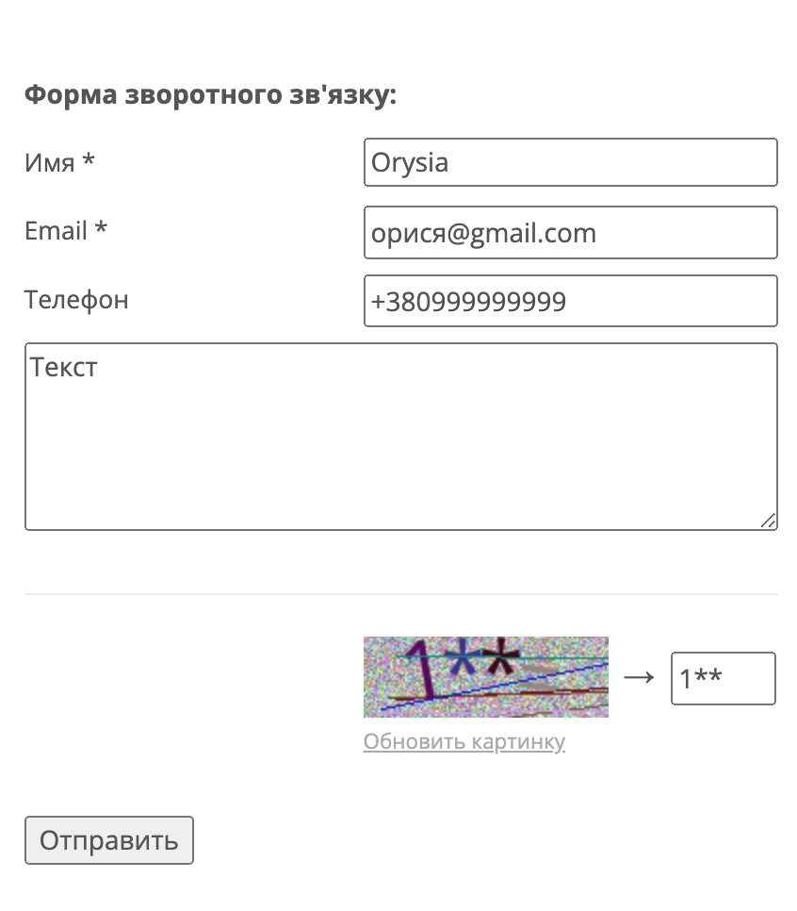
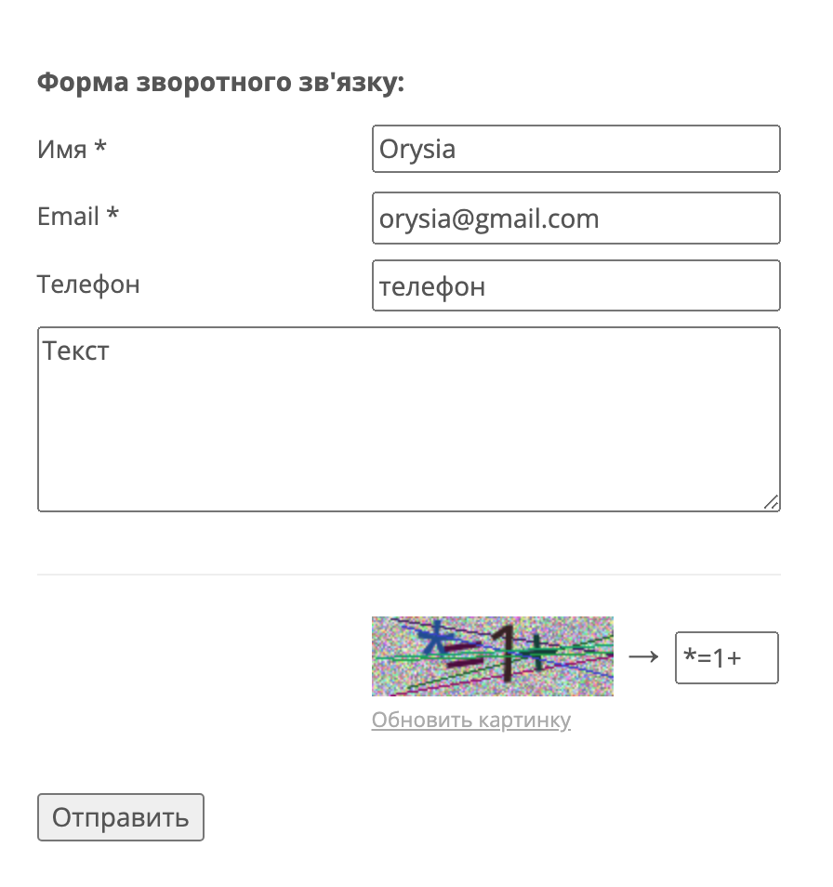
Type of bug | Localization | Functional \ Logical | Functional | Functional
Attachment

